Лист1
№ | Дата выявления | Владелец конструкции / Собственник обьекта недвижимого им-ва / Лицо, управомоченное собственниками | Район города | Адрес размещения | Тип конструкции | Содержание | Фото конструкции
1 | 2024-03-14 | ИП Мочалина Гульфрус Мутыгуловна | Приокский | пр. Гагарина, д. 182 | Настенная конструкция | БАЗА ЦВЕТОВ 24.РУ и открытая светодиодная полоса | 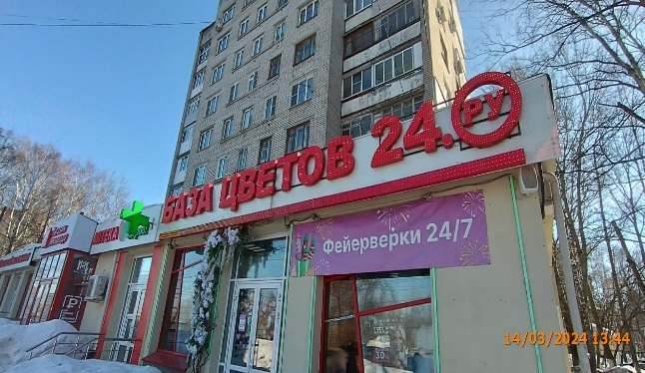
2 | 2024-03-14 | ИП Мочалина Гульфрус Мутыгуловна | Приокский | пр. Гагарина, д. 182 | Не установленный Правилами тип | Фейерверки 24/7
3 | 2024-03-14 | ИП Гоманков Вадим Юрьевич | Приокский | пр. Гагарина, д. 105 | Настенная конструкция | БАЗА ЦВЕТОВ 24.РУ и открытая светодиодная полоса | 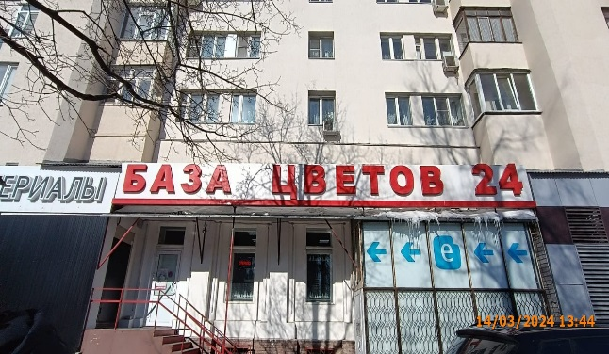
 | 2024-03-14 | ИП Белов Николай Александрович | Приокский | пр. Гагарина, д. 224А | Настенная конструкция | БАЗА ЦВЕТОВ 24.РУ и открытая светодиодная полоса | 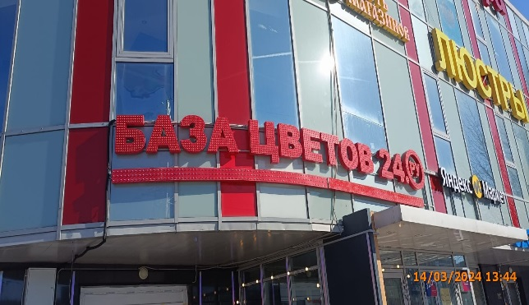
 | 2024-03-14 | ИП Белов Николай Александрович | Приокский | пр. Гагарина, д. 224А | Крышная конструкция | БАЗА ЦВЕТОВ 24.РУ и открытая светодиодная полоса | 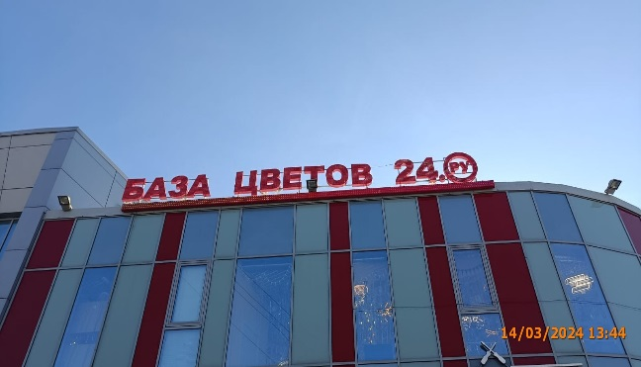
 | 2024-03-14 | ИП Мочалина Гульфрус Мутыгуловна | Приокский | пр. Гагарина, д. 37Б. Кор. 1 | Конструкция в витрине | изображение котов | 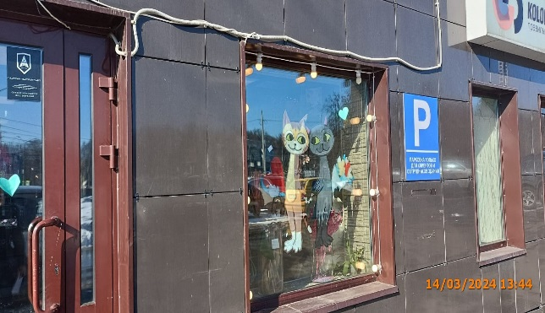
 | 2024-03-14 | ИП Мочалина Гульфрус Мутыгуловна | Приокский | пр. Гагарина, д. 37Б. Кор. 1 | Конструкция в витрине | БАЗА ЦВЕТОВ 24.РУ ВЫГОДА 30% на цветы | 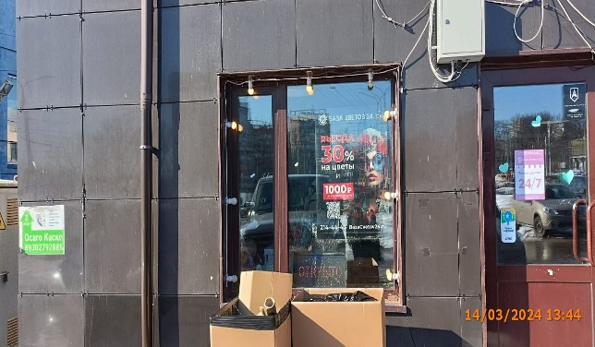
 | 2024-03-14 | ИП Мочалина Гульфрус Мутыгуловна | Приокский | пр. Гагарина, д. 37Б. Кор. 1 | Настенная конструкция | БАЗА ЦВЕТОВ 24.РУ и открытая светодиодная полоса | 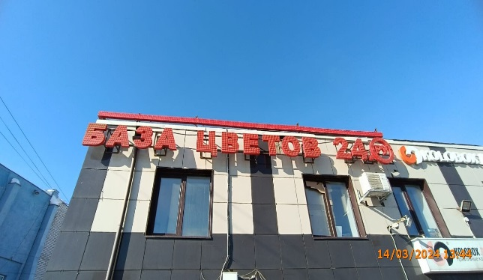
 | 2024-03-14 | ИП Мурадян Александр Камоевич | Приокский | пр. Гагарина, д. 101, кор. 3 | Не установленный Правилами тип | ОТКРЫТИЕ ЗООМАГАЗИН "ПИТОМЕЦ"! | 